Лист1
 |  |  |  | Магазин «Бисер, Бусинка, Страз» чешский бисер оптом, с доставкой по России http://biser-businka-strass-18.com http://okeanbusin.ru |  |  |  | опт: +7 499 157-6590 опт: +7 499 157-3151 заказ отправлять на адрес: optotdel18@yandex.ru

Бланк-заказа: |  |  |  | Бусины CzechMates Cabochon, Чехия
ФИО, организация, адрес:
Контактный телефон:
 |  | Валюта расчёта: Доллар |  |  |  |  |  |  | Общий вес заказа (кг): | 0.00
 |  |  |  |  |  |  | $- | $- | $-
Картинка | П/ № | Артикул | Цвет | Размер | Упаковка | Розничная цена | Цена при покупке только бусин на сумму: |  |  | Заказ 1 ед.=1уп.
 |  |  |  |  |  |  | от 5 000р | От 10000 руб | От 15 000руб
 |  |  |  |  |  |  | Цена при покупке вместе с бисером:
 |  |  |  |  |  |  | от 10 до 30 кг | от 30 до 50 кг | от 50 кг

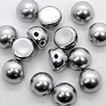 | 01 | K0170JT | Matte Metallic Silver | Ø 7 мм 2 отв. 0,7 мм | 5 гр. ~ 13-14 шт. | 206.00 | $1.92 | $1.78 | $1.64
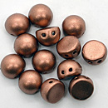 | 02 | K0177JT | Matte Metallic Cooper | Ø 7 мм 2 отв. 0,7 мм | 5 гр. ~ 13-14 шт. | 206.00 | $1.92 | $1.78 | $1.64
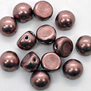 | 03 | 04B04 | Saturated Metallic Butterum | Ø 7 мм 2 отв. 0,7 мм | 5 гр. ~ 13-14 шт. | 206.00 | $1.92 | $1.78 | $1.64
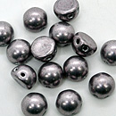 | 04 | 05A02 | Saturated Metallic Almost Mauve | Ø 7 мм 2 отв. 0,7 мм | 5 гр. ~ 13-14 шт. | 206.00 | $1.92 | $1.78 | $1.64
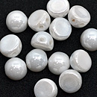 | 05 | L03000 | Opaque Luster White | Ø 7 мм 2 отв. 0,7 мм | 5 гр. ~ 13-14 шт. | 206.00 | $1.92 | $1.78 | $1.64
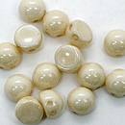 | 06 | LC03000 | Opaque Luster Champagne | Ø 7 мм 2 отв. 0,7 мм | 5 гр. ~ 13-14 шт. | 206.00 | $1.92 | $1.78 | $1.64
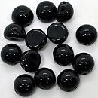 | 07 | 23980 | Jet | Ø 7 мм 2 отв. 0,7 мм | 5 гр. ~ 13-14 шт. | 206.00 | $1.92 | $1.78 | $1.64
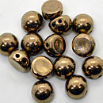 | 08 | B23980 | Bronze | Ø 7 мм 2 отв. 0,7 мм | 5 гр. ~ 13-14 шт. | 342.00 | $3.65 | $3.19 | $2.74
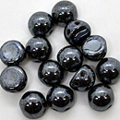 | 09 | L23980 | Hematite | Ø 7 мм 2 отв. 0,7 мм | 5 гр. ~ 13-14 шт. | 206.00 | $1.92 | $1.78 | $1.64
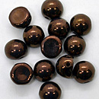 | 10 | LZ23980 | Dark Bronze | Ø 7 мм 2 отв. 0,7 мм | 5 гр. ~ 13-14 шт. | 274.00 | $2.92 | $2.56 | $2.19
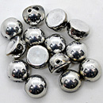 | 11 | 27000CR | Silver | Ø 7 мм 2 отв. 0,7 мм | 5 гр. ~ 13-14 шт. | 274.00 | $2.92 | $2.56 | $2.19
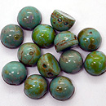 | 12 | T63130 | Turquoise Picasso | Ø 7 мм 2 отв. 0,7 мм | 5 гр. ~ 13-14 шт. | 274.00 | $2.92 | $2.56 | $2.19
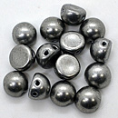 | 13 | 77053CR | Saturated Metallic Sharkskin | Ø 7 мм 2 отв. 0,7 мм | 5 гр. ~ 13-14 шт. | 274.00 | $2.92 | $2.56 | $2.19
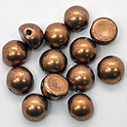 | 14 | 77055CR | Saturated Metallic Warm | Ø 7 мм 2 отв. 0,7 мм | 5 гр. ~ 13-14 шт. | 274.00 | $2.92 | $2.56 | $2.19
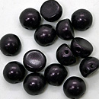 | 15 | 79083MJT | Metallic Suede Dark Plumbum | Ø 7 мм 2 отв. 0,7 мм | 5 гр. ~ 13-14 шт. | 274.00 | $2.92 | $2.56 | $2.19
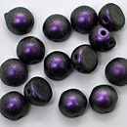 | 16 | 94101JT | Polychrome Black Currant | Ø 7 мм 2 отв. 0,7 мм | 5 гр. ~ 13-14 шт. | 274.00 | $2.92 | $2.56 | $2.19
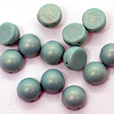 | 17 | S6C63130 | Sueded Gold Turquoise | Ø 7 мм 2 отв. 0,7 мм | 5 гр. ~ 13-14 шт. | 274.00 | $2.92 | $2.56 | $2.19

в начало >>

